入力用
名刺入力フォーム | 入力欄 | 例
①氏名 |  | 一宮 太郎
②所属（部・課） |  | 一宮市活力創造部 観光交流課
③所在地 |  | 〒491-8501 一宮市本町2丁目5番6号
④電話番号 |  | TEL：0586-28-9131
⑤その他１ |  | FAX：0586-73-9135
⑥その他２ |  | tarou@city.ichinomiya.lg.jp

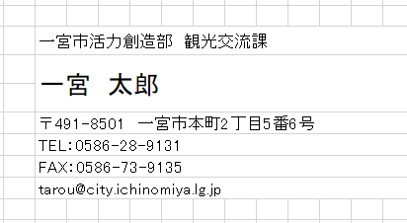
 | ※様式イメージ

入力用②
名刺入力フォーム | 入力欄 | 例
①氏名 |  | 一宮 太郎
②所属（部） |  | 一宮市活力創造部 観光交流課
④役職 |  | 主査
⑤所在地 |  | 〒491-8501 一宮市本町2丁目5番6号
⑥電話番号 |  | TEL：0586-28-9131
⑦その他１ |  | FAX：0586-73-9135
⑧その他２ |  | tarou@city.ichinomiya.lg.jp

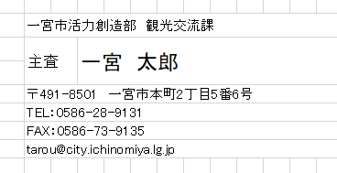
 | ※様式イメージ

入力用③
名刺入力フォーム | 入力欄 | 例
①氏名 |  | 一宮 太郎
②所属（部・課） |  | 一宮市活力創造部 観光交流課
③グループ名 |  | 観光グループ
④所在地 |  | 〒491-8501 一宮市本町2丁目5番6号
⑤電話番号 |  | TEL：0586-28-9131
⑥その他１ |  | FAX：0586-73-9135
⑦その他２ |  | tarou@city.ichinomiya.lg.jp

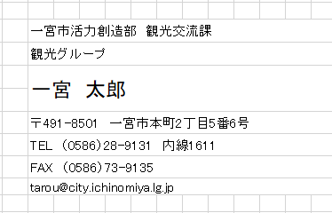
 | ※様式イメージ

入力用④
名刺入力フォーム | 入力欄 | 例
①氏名 |  | 一宮 太郎
②所属（部・課） |  | 一宮市活力創造部 観光交流課
③グループ名 |  | 観光グループ
④階級 |  | 主査
⑤所在地 |  | 〒491-8501 一宮市本町2丁目5番6号
⑥電話番号 |  | TEL：0586-28-9131
⑦その他１ |  | FAX：0586-73-9135
⑧その他２ |  | tarou@city.ichinomiya.lg.jp
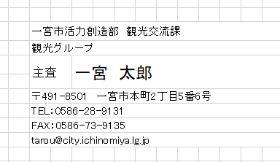

 | ※様式イメージ

